Sheet2
 | Цвет |  | Толщина (мм) | 38 | €

 |  |  |  |  |  | Чертеж можно отправить на почту либо на WhatsApp

 |  |  |  |  |  | WhatsApp | +7 909 909 0019
 |  |  |  |  |  | E-mail | support@webotdelka.ru

 |  |  |  |  |  | Компоненты

 |  |  |  |  |  | Столешницы |  | Необходимое количество

 |  |  |  |  |  | 3050x600x26мм
 |  |  |  |  |  | 3050x800x26мм
 |  |  |  |  |  | 3050x1200x26мм
 |  |  |  |  |  | 3050x600x38мм
 |  |  |  |  |  | 3050x800x38мм
 |  |  |  |  |  | 3050x1200x38мм
 |  |  |  |  |  | 4100x600x38мм
 |  |  |  |  |  | 4100x920x38мм

 |  |  |  |  |  | Egger PerfectSense Topmatt
 |  |  |  |  |  | 4100x600x16мм

 |  |  |  |  |  | Нестандартная
 |  |  |  |  |  | 4100x1100x38мм

 |  |  |  |  |  | Аксессуары
 |  |  |  |  |  | Пристеночный бортик (плинтус)
 |  |  |  |  |  | Пристеночная панель (фартук)

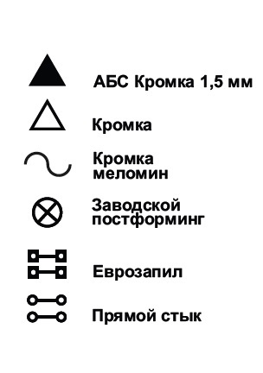
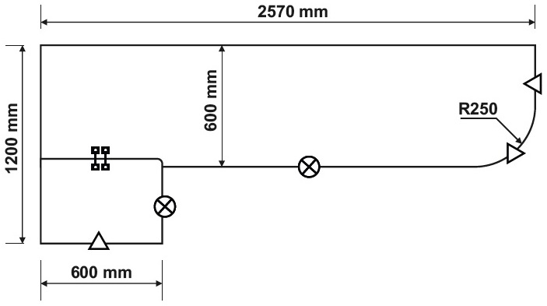
Значение Символов |  | Услуги | Пример чертежа |  |  | Имя
 |  | Распил столешницы по вашим размерам |  |  |  | Телефон
 |  | Распил под радиус и еврозапил |  |  |  | Дата заказа
 |  | Нанесение АБС и ПВХ кромки |  |  |  | Адрес доставки
 |  | Выпил установочного проёма под мойку и
 |  | варочную панель

 |  | Примечание |  |  |  | Примечание
 |  | Выпил установочного проёма под варочную
 |  | панель и мойку рекомендуется делать по
 |  | месту во время установки

 |  | Столешницы с обоих торцоя имеют
 |  | технологический край 10мм который нужно
 |  | отпиловать

